F8-LV-CMP-TES
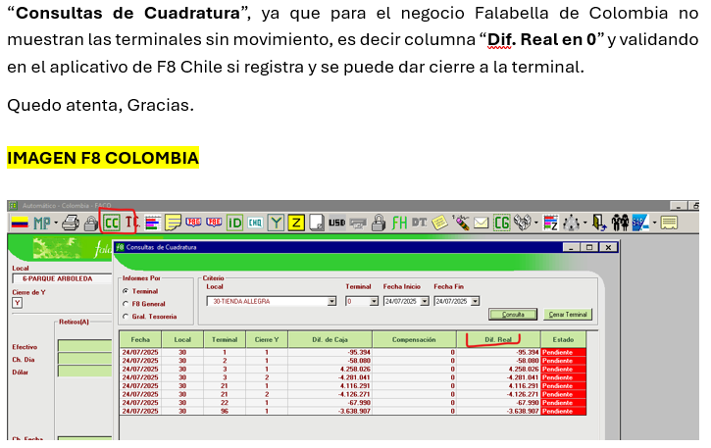
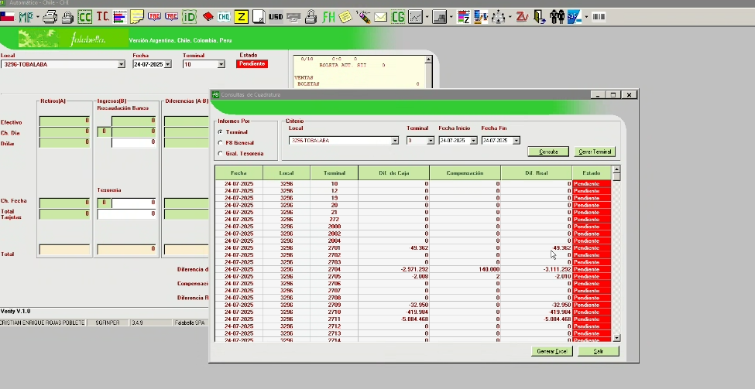
ESPECIFICACIÓN FUNCIONAL SISTEMAS LEGADOS

*** Se completa esta hoja en el caso de que los sistemas legados se vean impactados

Perfil | Debe indicar quién usará lo requerido / responsable de la iniciativa / usuario lider
Descripción | Debe describir que se requiere en el respectivo sistema con el mayor detalle posible
Objetivo | Debe indicar para que se requiere lo solicitado

F8 | Perfil | ANMOLINA
 | Descripción | No muestran las cajas sin movimiento, es decir columna “Dif. Real en 0” y validando en el aplicativo de F8 Chile si registra y se puede dar cierre a la terminal. Considerando el cierre automático de terminales con diferencia real 0 |  | OK Imagen
 | Objetivo | Agiliza el cierre de cajas y se evita la ejecución de archivo "dataload" cierre de cajas.
 | Detallar pantallas/reportes a modificar | Cierre de cajas

F8 | Perfil | ANMOLINA
 | Descripción | Actualmente para algunas terminales donde realizan movimientos por ECOMPAY no queda grabado el monto en la Y solo registra en la Z y el auxiliar a cargo debe ingresarlo manual. |  | OK Imagen
 | Objetivo | Agiliza el cierre de cajas y modificación de Y.
 | Detallar pantallas/reportes a modificar | Carga de Z

F8 | Perfil | ANMOLINA
 | Descripción | Para la casilla “Cta Bancaria” modificar que no quede de selección, sino de ingreso de números para cuenta bancaria según la longitud numérica del banco, cuenta corriente o ahorros (20 caracteres). |  | OK Imagen
 | Objetivo | Agiliza la contabilización para las devoluciones a clientes y reversas de asientos innecesarias.
 | Detallar pantallas/reportes a modificar | Envío a SAP

F8 | Perfil | ANMOLINA
 | Descripción | Incluir casilla en el aplicativo F8 con el nombre “Control bancos” columna de selección 01 Corriente y 08 Ahorros y debe llegar a SAP información columna “Clave control bancos”. |  | OK Imagen
 | Objetivo | Agiliza la contabilización para las devoluciones a clientes y reversas de asientos innecesarias.
 | Detallar pantallas/reportes a modificar | Envío a SAP

F8 | Perfil | ANMOLINA
 | Descripción | No se puede cambiar la fecha contable de las compensaciones previo al envío. |  | OK Imagen
 | Objetivo | Habilitar la columna de fecha de envio contable de los ultimos dias en transito para agilizar la contabilizacion desde la integracion.
 | Detallar pantallas/reportes a modificar | Envío a SAP

F8 | Perfil | ANMOLINA
 | Descripción | Compensación en Diferencia No Imputable de forma autormatica de aquellas que sean hasta -1.000 faltante y inferior 20.000 sobrante.
 | Objetivo | Realizar cierre de forma masiva de las terminales de dif no imputable y reducir la operativa manual.
 | Detallar pantallas/reportes a modificar | Cierre de terminales

Obs.: Agregar imágenes, diagramas u otra información desde esta línea hacia abajo.

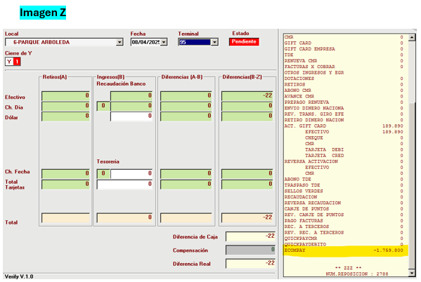
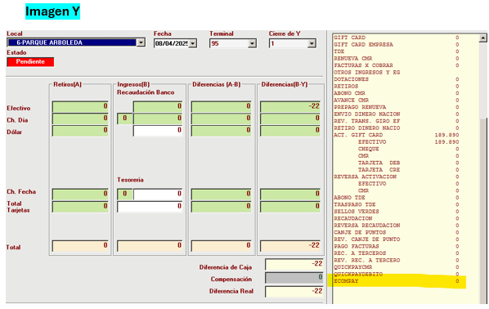

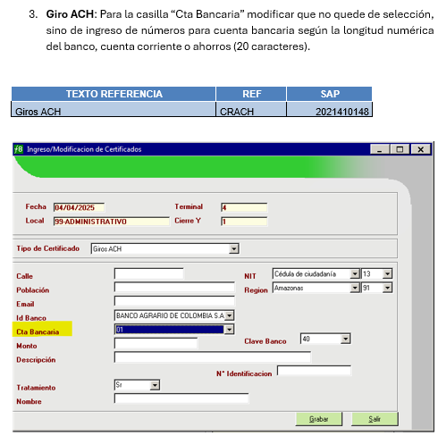
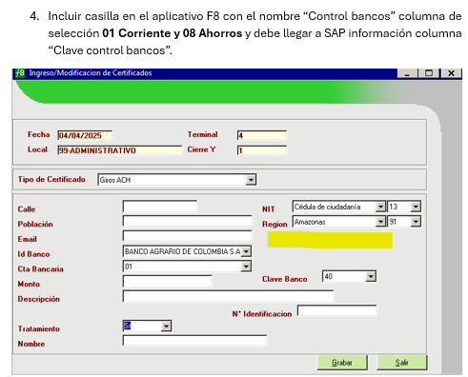

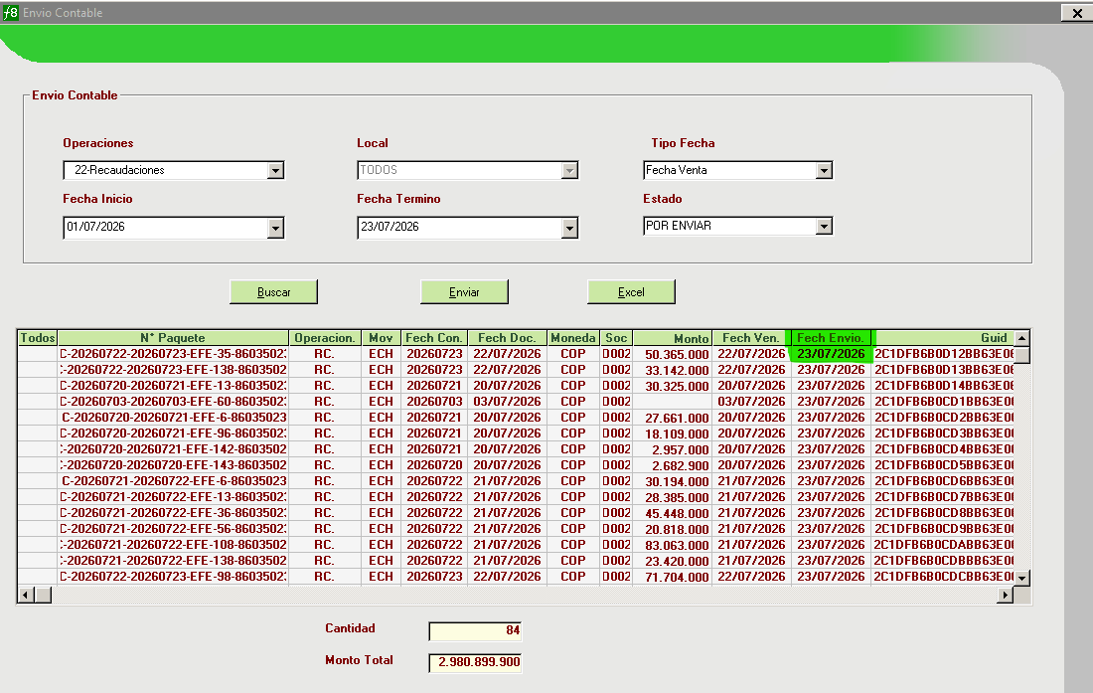

 |  |  | IMAGEN F8 CHILE

